상품제안서
모나미 트리피스파스텔 0.5 | 상품코드: S22419

 |  |  |  |  |  |  | 02-713-8555 | www.synergygift.co.kr
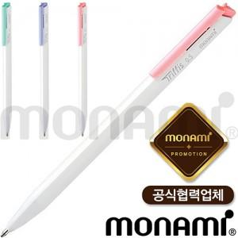

【상세/제작정보】 | <p><span style="font-size: 14pt;">※ 운임비 별도 발생 됩니다.</span></p>

【인쇄/포장옵션】 | 실크 / OPP(비닐)

【공급단가】 | 수량 | 1,000~ | 3,000~ | 10,000~ | 30,000~ | 50,000~
*VAT별도 | 파스텔핑크 | 410원 | 380원 | 370원 | 350원 | 340원
 | 파스텔민트 | 410원 | 380원 | 370원 | 350원 | 340원
 | 파스텔바이올렛 | 410원 | 380원 | 370원 | 350원 | 340원

【상품 URL】 | https://www.synergygift.co.kr:443/src/goods_detail.php?gdno=22419

